0414
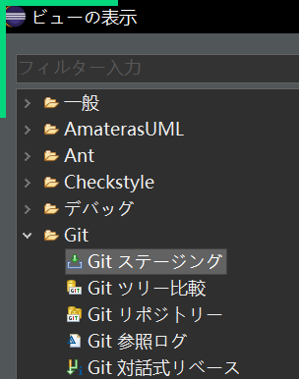
开发语言 | JAVA |  | SUN
IDE | ECLIPSE（月食） |  | IBM |  | 日本一直在用
IDE | VSCODE |  | 微软
IDE | IDEA |  | JetBrains |  | 收费

开发语言 | NET，JAVA，C，C++，C#

 | BS系统（browser（前端） server（后端）） 通过浏览器访问：
 |  |  | 前端开发：
 |  |  | HTML，JS（javascript,jquery),CSS

 |  |  | 前端框架：
 |  |  | ANGULAR(GOOGLE),REACT(FACEBOOK),VUE(尤雨溪)

 |  |  | 前端模板：
 |  |  | jsp，thymleaf

 |  |  | 后端开发：
 |  |  | java，.net,python

 |  |  | 后端框架：
 |  |  | struts 1
 |  |  | struts 2
 |  |  | springmvc
 |  |  | springboot (最新)

 | CS系统（client（前端） server（后端）） 多指桌面程序

设定环境变量
 | 我的电脑
 |  | 属性
 |  |  | 高级系统设置
 |  |  |  | 环境变量

 | 在系统变量里，点新建
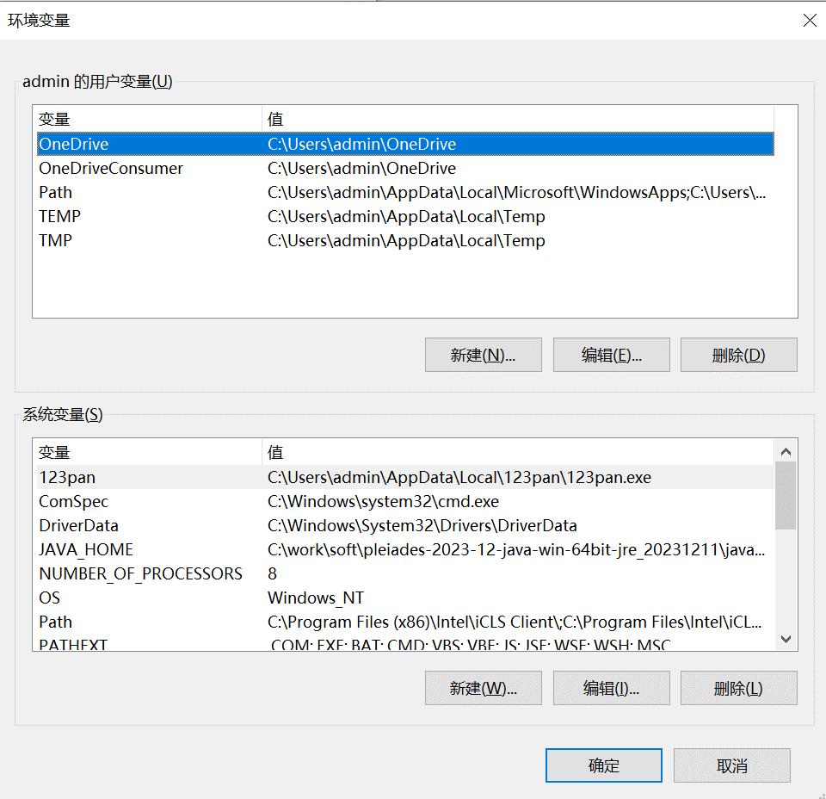

 |  |  |  |  |  |  | JAVA_HOME

 |  |  |  |  |  |  | 本地JAVA目录

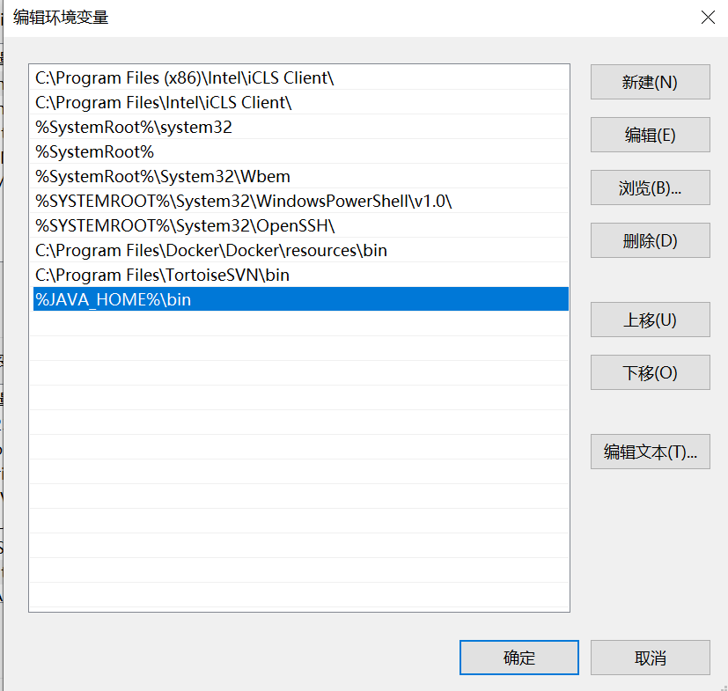

 |  |  |  |  |  |  | %JAVA_HOME%\bin

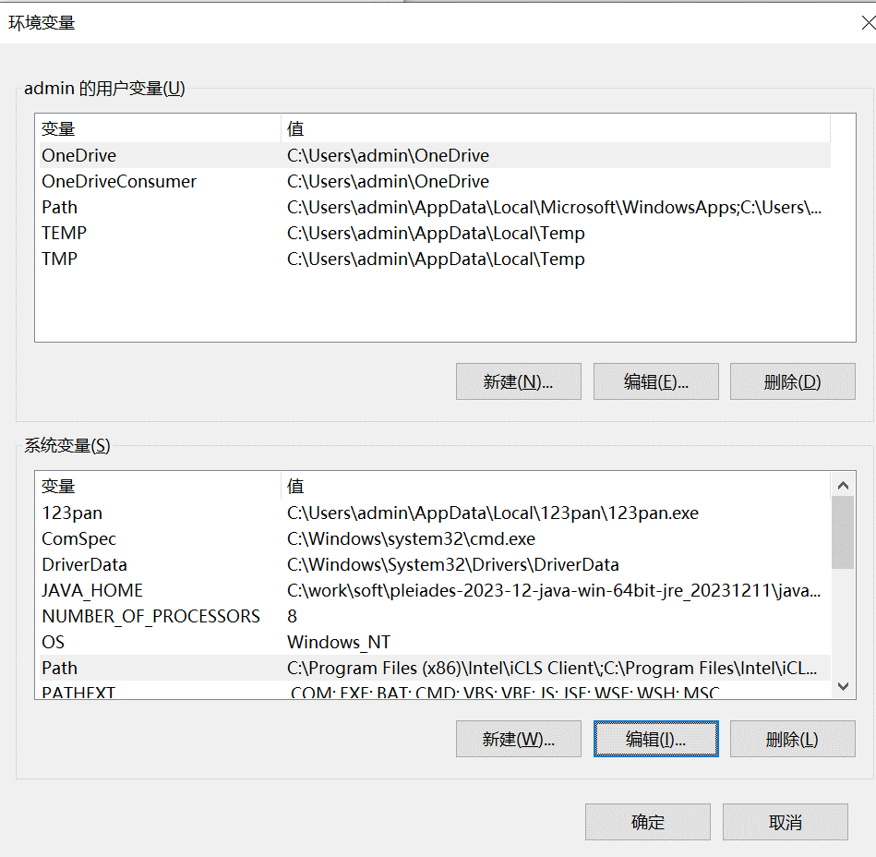

 | 打开CMD
 |  | java -version

打JAR包

 | 选中JAVA工程，点右键，导出，执行可能JAR文件
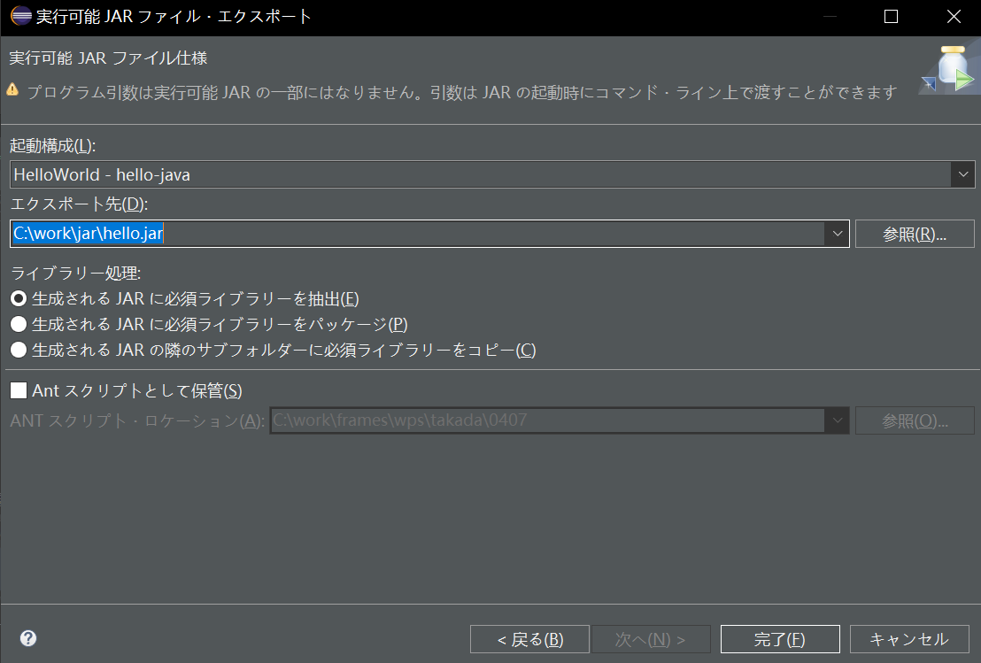

在生产环境，一般提供JAR包，通过命令执行程序代码 |  |  |  |  |  | java -jar jar文件 参数


在开发环境里用下面方法执行
 | DEUG构成
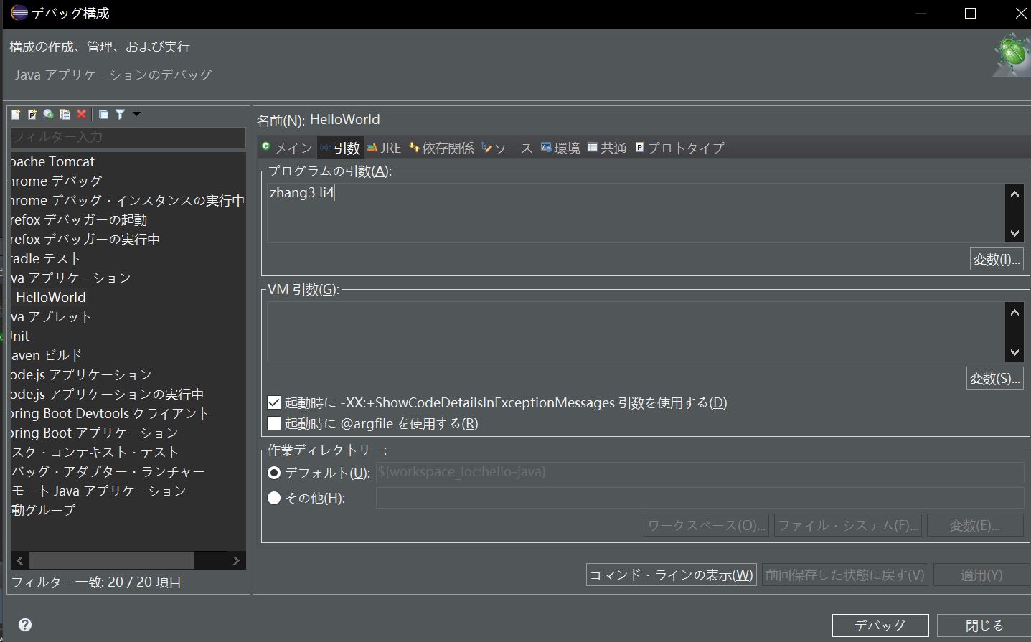

GIT显示
 | WINDOWS
 |  | VIEW表示
 |  |  | 其他

GIT操作
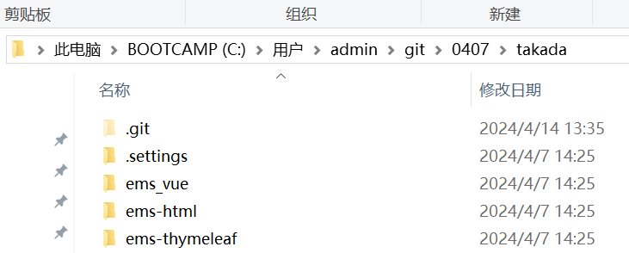
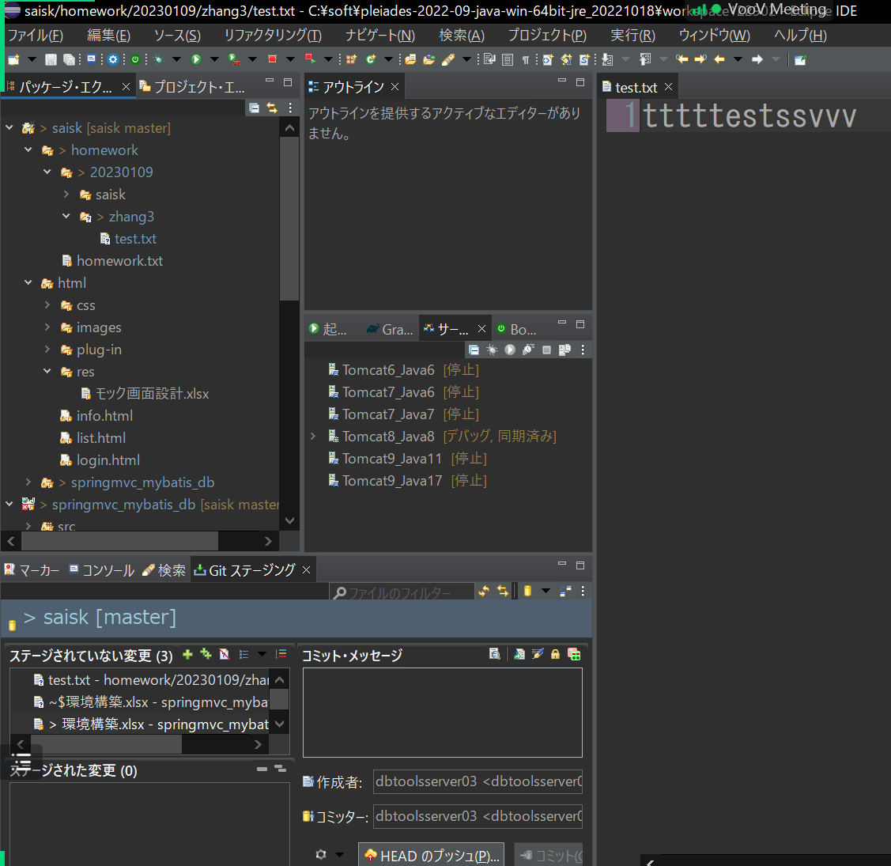

选中工程，右键，TEAM，PULL

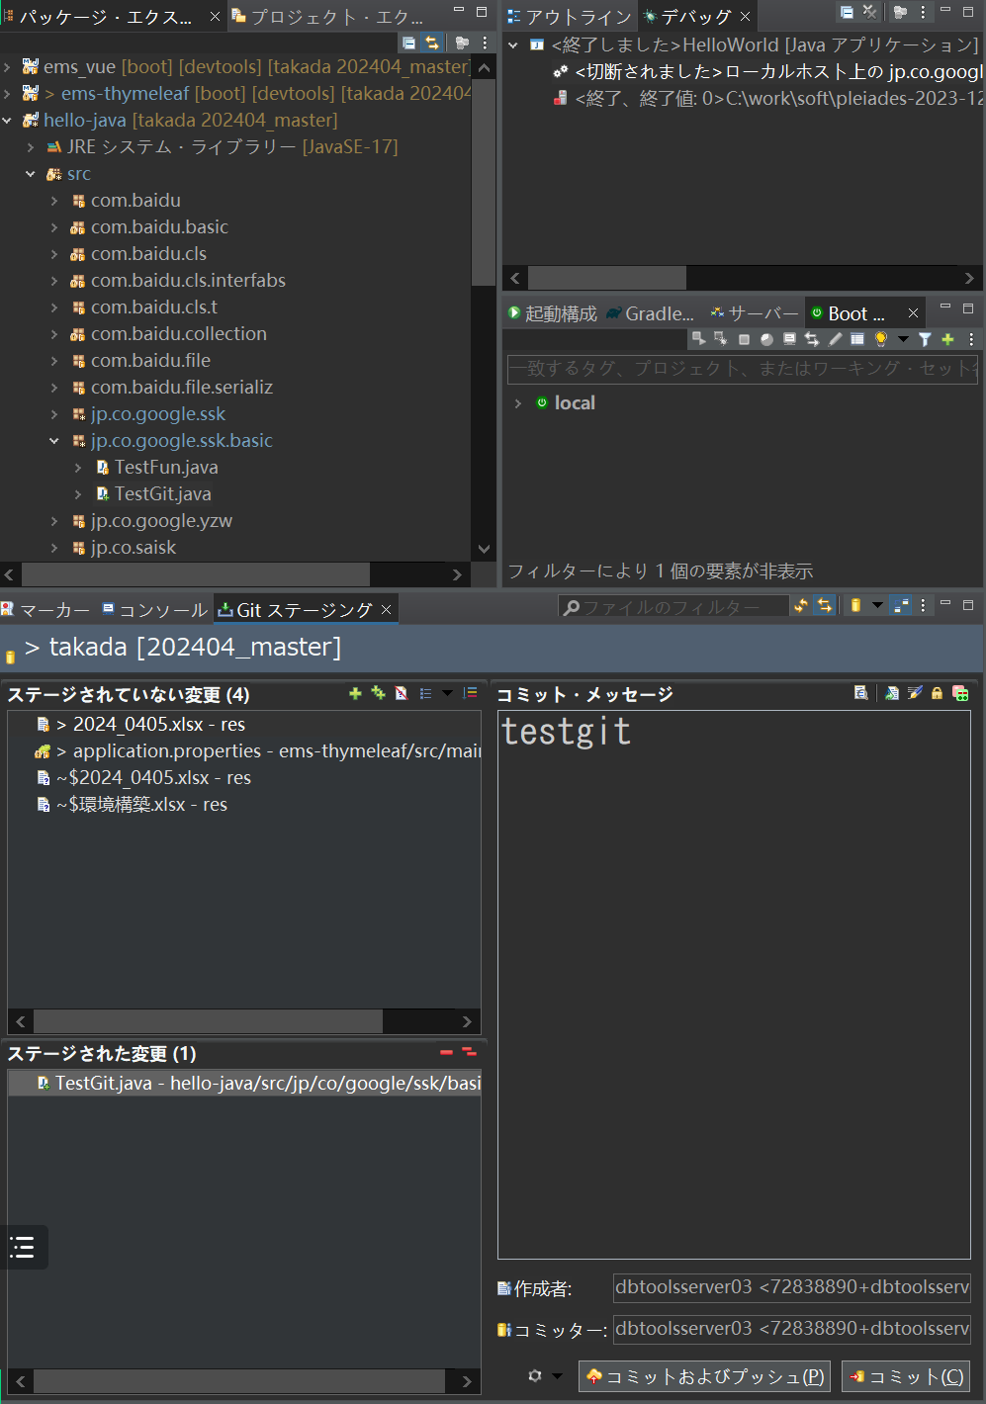

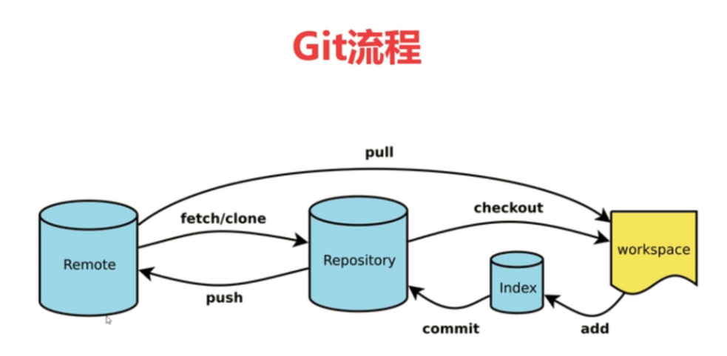

git@github.com:dbtoolsserver03/takada.git

